Foglio1
Vitesse de projet | 100 | Km/h | 27.777777778 | m/s | F forza centr. | = | 60/R | in Tonn/m | = | 1.00 | t/m | = | 10.00 | kN/m
Vitesse de rotation | 0.46296296296 |  |  |  | R raggio curv. | = | 60 | m
Rayon de courbature | 60 | m |  |  | h alt. ponte | = | 3.00 | m
Poid du Camion | 18000 | Kg |  |  | L lungh. ponte | = | (20 + 20) | 20 | * | 2 |  | = | 40 | m
Force centrifuge | 23620.559335 | N | 23.620559335 | KN | Ft Forza centrif. tot. Sul pulvino centrale |  |  |  | = | F x (10+10 m) |  | = | 200 | kN
Hauture de aplication | 1.8 | m |  |  | M momento | = | Ft x h | kN x m | = | 600 |  |  | kN x m
Moment | 42517.006803 | Nm | 42.517006803 | KNm
 |  |  |  |  | M è il momento alla base del pilone centrale del ponte, da aggiungere
 |  |  |  |  | alle forze verticali; si tratta di pressoflessione che dà alla base un carico
 |  |  |  |  | trapezoidale, come quello che si ottiene sotto i plinti

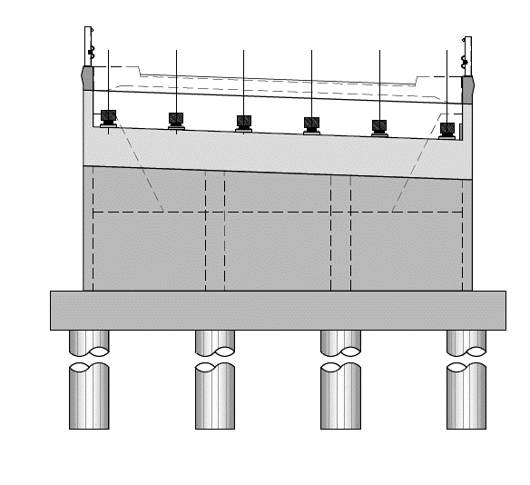
carico per peso del ponte e sovraccarico

momento torcente = 600 kN x m

diagramma indicativo dei carichi

